서식
[별지 제35호서식] |  |  |  |  | (앞 쪽)
지적삼각보조(도근)점 성과표
지적삼각보조 | 2356번 | 도선등급 |  | 등 |  | 도선명 |  |  |  | 도선 | 표지재질 |  | PVC
(도근)점번호
토지소재 | 경기도 용인시 처인구 마평동 432-3번지 |  |  |  |  |  |  |  | 지적(임야)도 |  |  |  | 11호
설치 및 재설치 | 좌 표 |  |  |  |  |  |  | 경 위 도
연월일 | X |  | Y |  |  |  |  | B |  |  |  | L
2024년 12월 09일 | m |  | m |  |  |  |  | ˚ ´ ˝ |  |  |  | ˚ ´ ˝
 | 515152.23 |  | 221115.19 |  |  |  |  | 37 11 52.2689 |  |  |  | 127 18 22.1361
년 월 일 | m |  | m |  |  |  |  | ˚ ´ ˝ |  |  |  | ˚ ´ ˝

년 월 일 | m |  | m |  |  |  |  | ˚ ´ ˝ |  |  |  | ˚ ´ ˝

원점 | 세계측지계(중부) |  |  |  | 표고 |  |  |  | m
 |  |  |  |  |  |  |  |  | 150.412
위치 약도
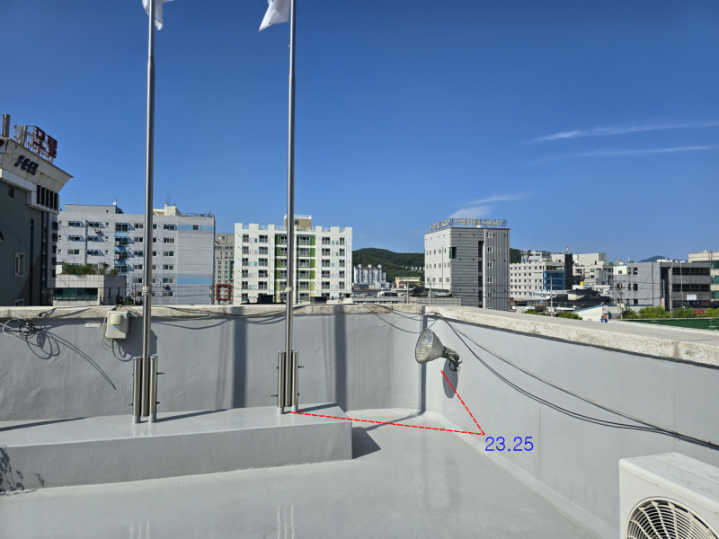

조사연월일 | 조 사 자 |  |  |  |  |  | 조 사 내 용
 | 직 |  | 성 명
2024년 12월 09일 | 국토정보직 5급 |  | 홍길동 |  |  |  | 신설

210㎜×297㎜(보존용지(1종) 70g/㎡)
[별지 제35호서식] |  |  |  |  | (앞 쪽)
지적삼각보조(도근)점 성과표
지적삼각보조 | 2357번 | 도선등급 |  | 등 |  | 도선명 |  |  |  | 도선 | 표지재질 |  | PVC
(도근)점번호
토지소재 | 경기도 용인시 처인구 마평동 434-3번지 |  |  |  |  |  |  |  | 지적(임야)도 |  |  |  | 11호
설치 및 재설치 | 좌 표 |  |  |  |  |  |  | 경 위 도
연월일 | X |  | Y |  |  |  |  | B |  |  |  | L
2024년 12월 09일 | m |  | m |  |  |  |  | ˚ ´ ˝ |  |  |  | ˚ ´ ˝
 | 515085.54 |  | 221132.86 |  |  |  |  | 37 11 53.3266 |  |  |  | 127 18 28.0264
년 월 일 | m |  | m |  |  |  |  | ˚ ´ ˝ |  |  |  | ˚ ´ ˝

년 월 일 | m |  | m |  |  |  |  | ˚ ´ ˝ |  |  |  | ˚ ´ ˝

원점 | 세계측지계(중부) |  |  |  | 표고 |  |  |  | m
 |  |  |  |  |  |  |  |  | 153.752
위치 약도
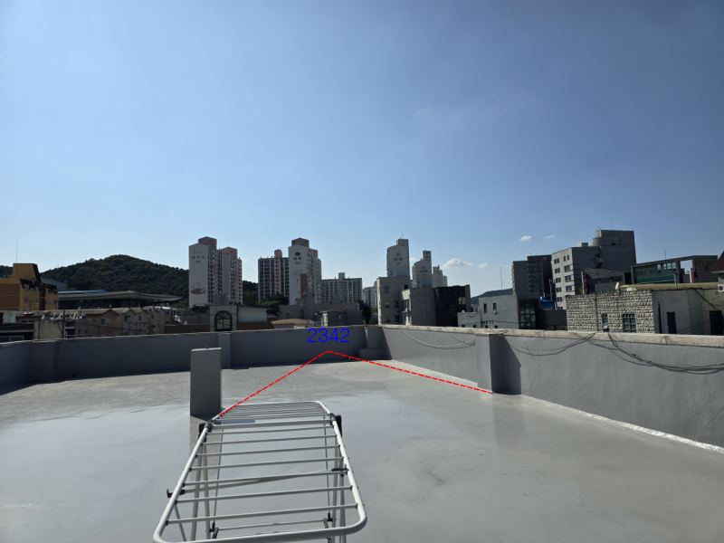

조사연월일 | 조 사 자 |  |  |  |  |  | 조 사 내 용
 | 직 |  | 성 명
2024년 12월 09일 | 국토정보직 5급 |  | 홍길동 |  |  |  | 신설

210㎜×297㎜(보존용지(1종) 70g/㎡)
[별지 제35호서식] |  |  |  |  | (앞 쪽)
지적삼각보조(도근)점 성과표
지적삼각보조 | 2358번 | 도선등급 |  | 등 |  | 도선명 |  |  |  | 도선 | 표지재질 |  | PVC
(도근)점번호
토지소재 | 번지 |  |  |  |  |  |  |  | 지적(임야)도 |  |  |  | 호
설치 및 재설치 | 좌 표 |  |  |  |  |  |  | 경 위 도
연월일 | X |  | Y |  |  |  |  | B |  |  |  | L
2024년 12월 09일 | m |  | m |  |  |  |  | ˚ ´ ˝ |  |  |  | ˚ ´ ˝
 | 515000.18 |  | 220828.89 |  |  |  |  | 37 11 50.6871 |  |  |  | 127 18 28.4777
년 월 일 | m |  | m |  |  |  |  | ˚ ´ ˝ |  |  |  | ˚ ´ ˝

년 월 일 | m |  | m |  |  |  |  | ˚ ´ ˝ |  |  |  | ˚ ´ ˝

원점 | 세계측지계(중부) |  |  |  | 표고 |  |  |  | m
 |  |  |  |  |  |  |  |  | 150.658
위치 약도
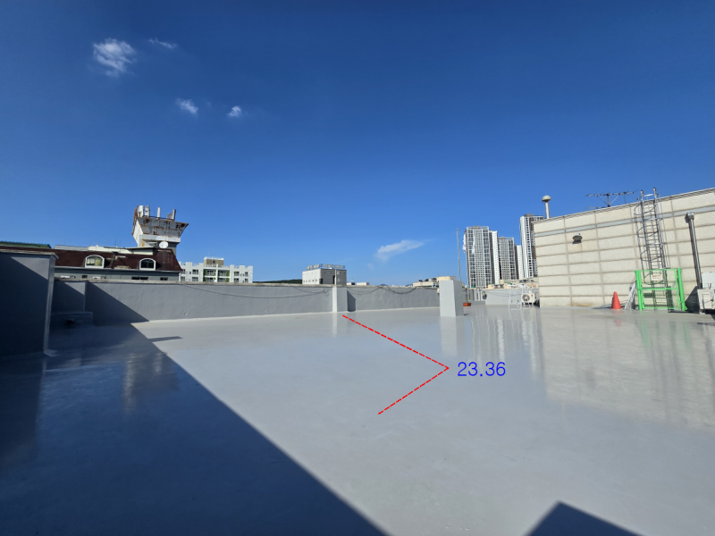

조사연월일 | 조 사 자 |  |  |  |  |  | 조 사 내 용
 | 직 |  | 성 명
2024년 12월 09일 | 국토정보직 5급 |  | 홍길동 |  |  |  | 신설

210㎜×297㎜(보존용지(1종) 70g/㎡)
[별지 제35호서식] |  |  |  |  | (앞 쪽)
지적삼각보조(도근)점 성과표
지적삼각보조 | 2359번 | 도선등급 |  | 등 |  | 도선명 |  |  |  | 도선 | 표지재질 |  | PVC
(도근)점번호
토지소재 | 경기도 용인시 처인구 마평동 414-30번지 |  |  |  |  |  |  |  | 지적(임야)도 |  |  |  | 11호
설치 및 재설치 | 좌 표 |  |  |  |  |  |  | 경 위 도
연월일 | X |  | Y |  |  |  |  | B |  |  |  | L
2024년 12월 09일 | m |  | m |  |  |  |  | ˚ ´ ˝ |  |  |  | ˚ ´ ˝
 | 514931.37 |  | 221147.35 |  |  |  |  | 37 11 50.1066 |  |  |  | 127 18 28.4305
년 월 일 | m |  | m |  |  |  |  | ˚ ´ ˝ |  |  |  | ˚ ´ ˝

년 월 일 | m |  | m |  |  |  |  | ˚ ´ ˝ |  |  |  | ˚ ´ ˝

원점 | 세계측지계(중부) |  |  |  | 표고 |  |  |  | m
 |  |  |  |  |  |  |  |  | 150.106
위치 약도

조사연월일 | 조 사 자 |  |  |  |  |  | 조 사 내 용
 | 직 |  | 성 명
2024년 12월 09일 | 국토정보직 5급 |  | 홍길동 |  |  |  | 신설

210㎜×297㎜(보존용지(1종) 70g/㎡)
[별지 제35호서식] |  |  |  |  | (앞 쪽)
지적삼각보조(도근)점 성과표
지적삼각보조 | 2360번 | 도선등급 |  | 등 |  | 도선명 |  |  |  | 도선 | 표지재질 |  | PVC
(도근)점번호
토지소재 | 경기도 용인시 처인구 마평동 316-6번지 |  |  |  |  |  |  |  | 지적(임야)도 |  |  |  | 12호
설치 및 재설치 | 좌 표 |  |  |  |  |  |  | 경 위 도
연월일 | X |  | Y |  |  |  |  | B |  |  |  | L
2024년 12월 09일 | m |  | m |  |  |  |  | ˚ ´ ˝ |  |  |  | ˚ ´ ˝
 | 514877.56 |  | 221148.29 |  |  |  |  | 37 11 47.9245 |  |  |  | 127 18 28.9397
년 월 일 | m |  | m |  |  |  |  | ˚ ´ ˝ |  |  |  | ˚ ´ ˝

년 월 일 | m |  | m |  |  |  |  | ˚ ´ ˝ |  |  |  | ˚ ´ ˝

원점 | 세계측지계(중부) |  |  |  | 표고 |  |  |  | m
 |  |  |  |  |  |  |  |  | 148.372
위치 약도

조사연월일 | 조 사 자 |  |  |  |  |  | 조 사 내 용
 | 직 |  | 성 명
2024년 12월 09일 | 국토정보직 5급 |  | 홍길동 |  |  |  | 신설

210㎜×297㎜(보존용지(1종) 70g/㎡)
[별지 제35호서식] |  |  |  |  | (앞 쪽)
지적삼각보조(도근)점 성과표
지적삼각보조 | 2361번 | 도선등급 |  | 등 |  | 도선명 |  |  |  | 도선 | 표지재질 |  | PVC
(도근)점번호
토지소재 | 경기도 용인시 처인구 마평동 318번지 |  |  |  |  |  |  |  | 지적(임야)도 |  |  |  | 12호
설치 및 재설치 | 좌 표 |  |  |  |  |  |  | 경 위 도
연월일 | X |  | Y |  |  |  |  | B |  |  |  | L
2024년 12월 09일 | m |  | m |  |  |  |  | ˚ ´ ˝ |  |  |  | ˚ ´ ˝
 | 514817.63 |  | 221266.42 |  |  |  |  | 37 11 50.3694 |  |  |  | 127 18 30.3364
년 월 일 | m |  | m |  |  |  |  | ˚ ´ ˝ |  |  |  | ˚ ´ ˝

년 월 일 | m |  | m |  |  |  |  | ˚ ´ ˝ |  |  |  | ˚ ´ ˝

원점 | 세계측지계(중부) |  |  |  | 표고 |  |  |  | m
 |  |  |  |  |  |  |  |  | 151.171
위치 약도

조사연월일 | 조 사 자 |  |  |  |  |  | 조 사 내 용
 | 직 |  | 성 명
2024년 12월 09일 | 국토정보직 5급 |  | 홍길동 |  |  |  | 신설

210㎜×297㎜(보존용지(1종) 70g/㎡)
[별지 제35호서식] |  |  |  |  | (앞 쪽)
지적삼각보조(도근)점 성과표
지적삼각보조 | 2362번 | 도선등급 |  | 등 |  | 도선명 |  |  |  | 도선 | 표지재질 |  | PVC
(도근)점번호
토지소재 | 번지 |  |  |  |  |  |  |  | 지적(임야)도 |  |  |  | 호
설치 및 재설치 | 좌 표 |  |  |  |  |  |  | 경 위 도
연월일 | X |  | Y |  |  |  |  | B |  |  |  | L
2024년 12월 09일 | m |  | m |  |  |  |  | ˚ ´ ˝ |  |  |  | ˚ ´ ˝
 | 514921.81 |  | 221541.04 |  |  |  |  | 37 11 53.2725 |  |  |  | 127 18 30.4635
년 월 일 | m |  | m |  |  |  |  | ˚ ´ ˝ |  |  |  | ˚ ´ ˝

년 월 일 | m |  | m |  |  |  |  | ˚ ´ ˝ |  |  |  | ˚ ´ ˝

원점 | 세계측지계(중부) |  |  |  | 표고 |  |  |  | m
 |  |  |  |  |  |  |  |  | 155.034
위치 약도

조사연월일 | 조 사 자 |  |  |  |  |  | 조 사 내 용
 | 직 |  | 성 명
2024년 12월 09일 | 국토정보직 5급 |  | 홍길동 |  |  |  | 신설

210㎜×297㎜(보존용지(1종) 70g/㎡)
[별지 제35호서식] |  |  |  |  | (앞 쪽)
지적삼각보조(도근)점 성과표
지적삼각보조 | 2363번 | 도선등급 |  | 등 |  | 도선명 |  |  |  | 도선 | 표지재질 |  | PVC
(도근)점번호
토지소재 | 경기도 용인시 처인구 마평동 412-7번지 |  |  |  |  |  |  |  | 지적(임야)도 |  |  |  | 05호
설치 및 재설치 | 좌 표 |  |  |  |  |  |  | 경 위 도
연월일 | X |  | Y |  |  |  |  | B |  |  |  | L
2024년 12월 09일 | m |  | m |  |  |  |  | ˚ ´ ˝ |  |  |  | ˚ ´ ˝
 | 514944.18 |  | 221390.40 |  |  |  |  | 37 11 54.6563 |  |  |  | 127 18 30.7031
년 월 일 | m |  | m |  |  |  |  | ˚ ´ ˝ |  |  |  | ˚ ´ ˝

년 월 일 | m |  | m |  |  |  |  | ˚ ´ ˝ |  |  |  | ˚ ´ ˝

원점 | 세계측지계(중부) |  |  |  | 표고 |  |  |  | m
 |  |  |  |  |  |  |  |  | 157.084
위치 약도

조사연월일 | 조 사 자 |  |  |  |  |  | 조 사 내 용
 | 직 |  | 성 명
2024년 12월 09일 | 국토정보직 5급 |  | 홍길동 |  |  |  | 신설

210㎜×297㎜(보존용지(1종) 70g/㎡)

